Palancas
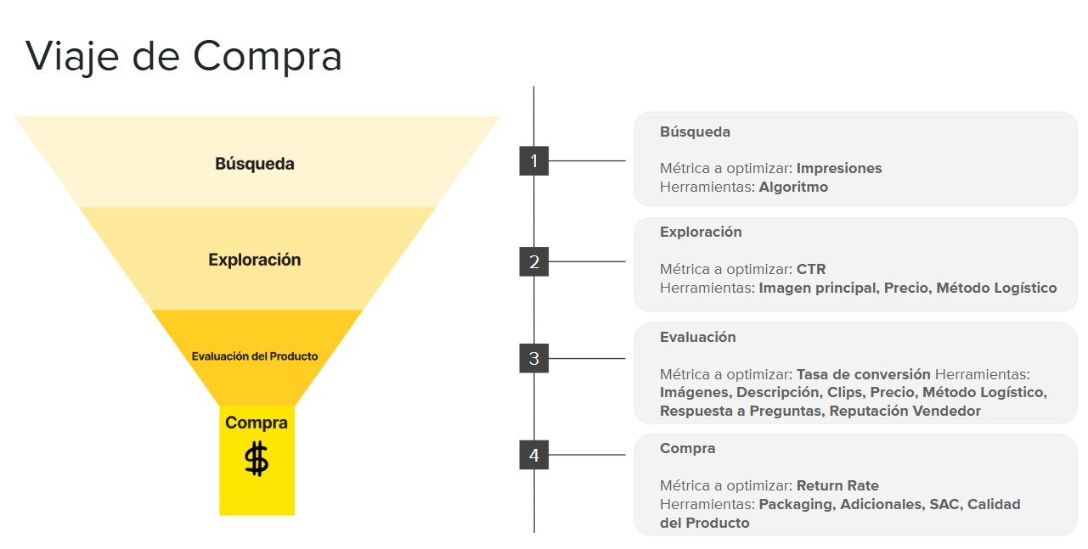
Aumentar venta | Disminuir venta
Oportunidades SEO | Disminuir inversión en ads
Oportunidades imágenes | Sacar/ Modificar AON |  |  |  | Busqueda
Oportunidad clip | Sacar/ Modificar DOD/Relámpago |  |  |  |  | Oportunidades SEO
Republicar por mala experiencia/reseñas |  |  |  |  |  | Oportunidades imágenes/Clips
Profundizar DOD |  |  |  |  |  | Republicar por mala experiencia/reseñas
Aplicar descuentos mayoristas
Aplicar Relámpago
Subir el gasto en publicidad
Profundizar AON
Aplicar CMR
Oportunidades logísticas (FULL, FLEX)
Oportunidad ficha técnica
Mayoristas
Imagenes con AI

Venta | Impresiones | CTR | CVR
 | SEO | Imagen de portada | SEO
 | Metodos logisticos |  | Fotos
 | Reseñas |  | Promesa de envio
 | Historial de venta |  | reseñas
 | Categorizacion |  | preguntas
 | Ads |  | etc

 | ancho cm | largo cm | alto cm | peso kg
BANCOGYM001 | 33 | 81 | 21 | 12.6
BATERIAELE001 | 46 | 77 | 32 | 19
BICE003 | 18 | 82 | 66 | 17.1
BICE004 | 19 | 90 | 75 | 22.1
BICE005MAGNETIC | 18 | 92 | 77 | 24.3
FRAZADAKING003AZUL | 14 | 35 | 42 | 1.75
FRAZADAKING003GRIS | 14 | 35 | 42 | 1.68
FRAZADAQUEEN004AZUL | 11 | 36 | 43 | 1.5
FRAZADAQUEEN004GRIS | 11 | 36 | 43 | 1.5
MONCURGAMER27 | 13 | 68 | 44 | 4.8
MONCURGAMER34 | 19 | 98 | 50 | 7.8
TROTAELEC002
TROTAELEC003 | 14 | 126 | 50.7 | 20.4

